üldandmed
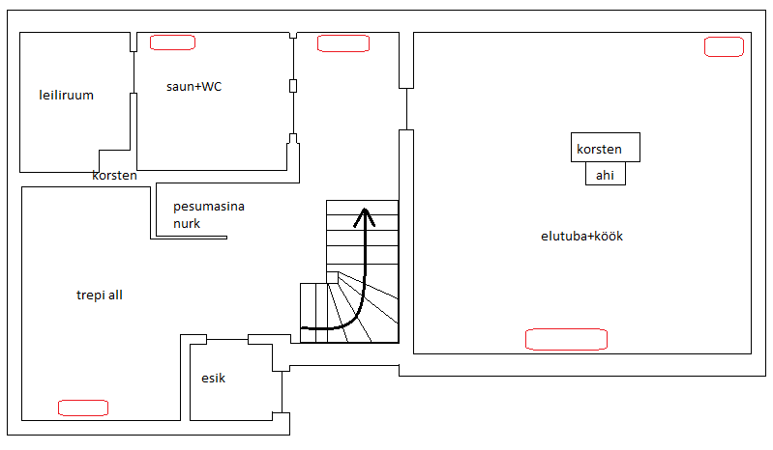

Esimene korrus:
 | saun+WC
 | elutuba+köök
 | esik
 | trepi all
 |  | Põhja suund

Punasega märgitud soovitud radikate asupaigad. Esikus on elektripõrandaküte, seal võib, aga ei pea radikas olema NB! Exceli sheetide peal on toad 90 kraadi nihkes! Põhja suund on märgitud sheetidel

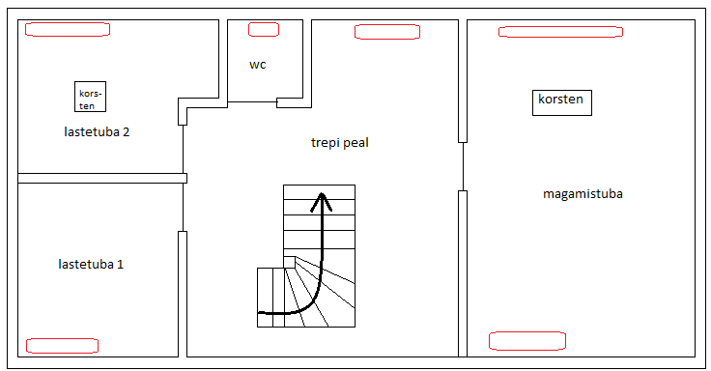
Teine korrus:
 | trepi peal
 | lastetuba1
 | lastetuba2
 | magamistuba

 |  | Põhja suund

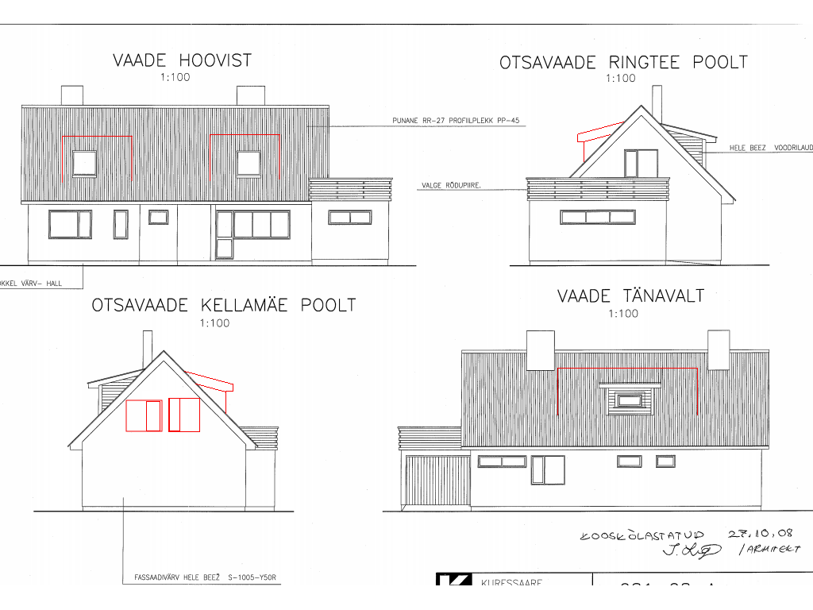
Vaated

Vaadete peal punasega on joonestatud vintskapid, mida originaalprojektis kajastatud pole

Kasutatud materjalidest plekk on asendatud sama tooniga eterniidiga
